Portada
Tecnológico Nacional de México. Campus Chihuaua II

Proyecto final - Simulación de tiros de campo de un equipo en un partido de básquetbol. |  | Carrera: Ingeniería en Sistemas Computacionales
 |  | Simulación de Operaciones | Docente: Ing. Yair Lagunes
Nombre: | Armando Sebastián Bueno Núñez |  | Matrícula: | 22550336
Nombre: | Paola Gallegos Olmeda |  | Matrícula: | 22550336
Nombre: | Rodrigo Levi García Garay |  | Matrícula: | 22550379
Nombre: | César Alejandro Urías González |  | Matrícula: | 22550288
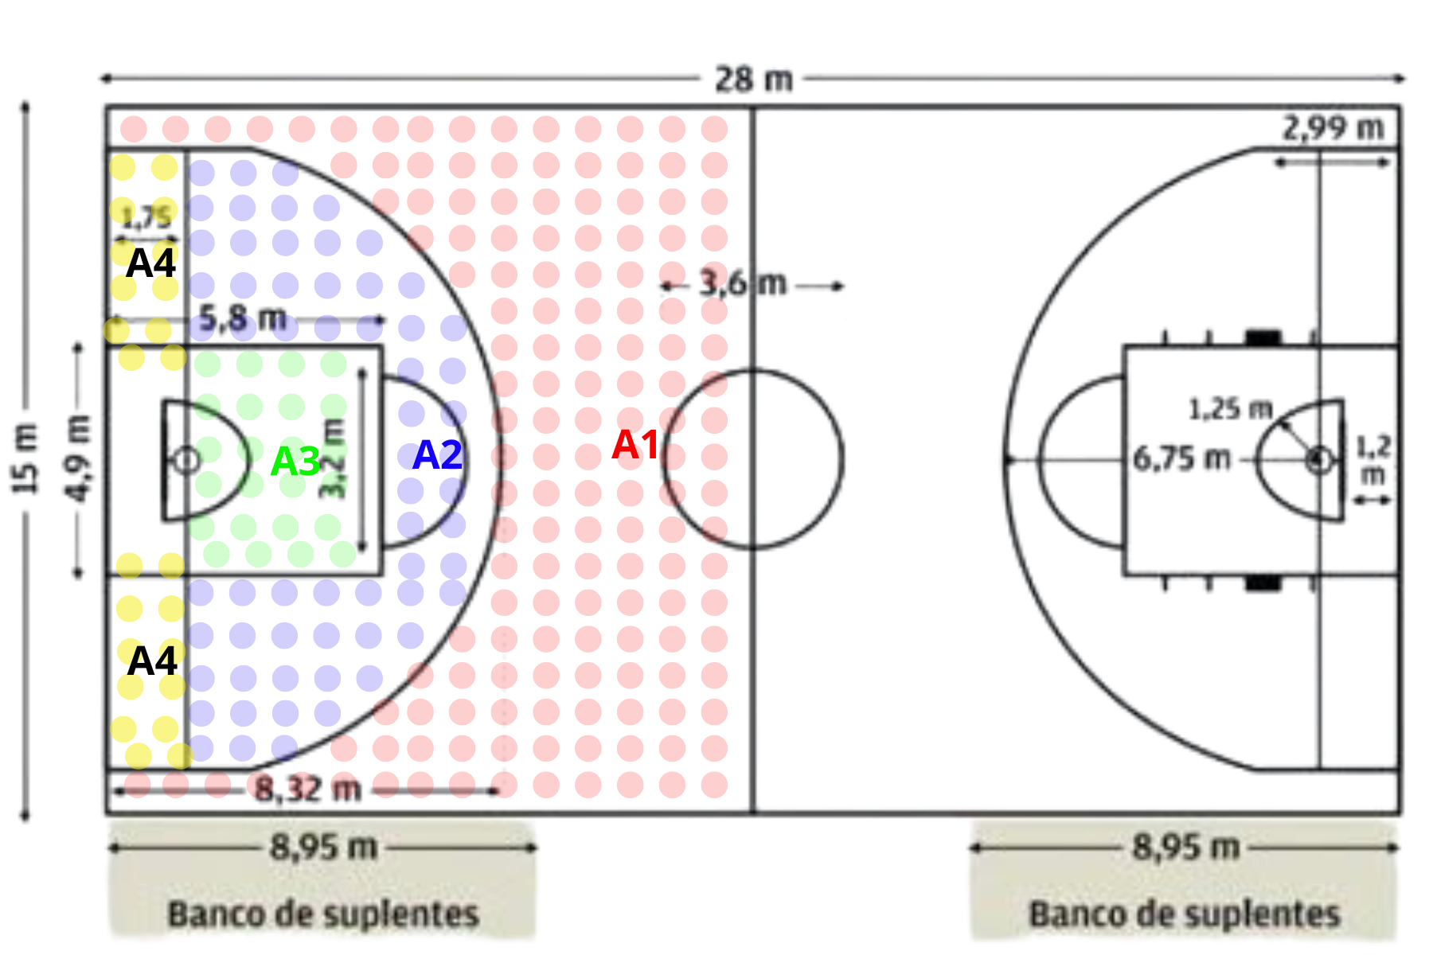

 |  |  | El objetivo de este proyecto es desarrollar una simulación computacional que modele y analice el rendimiento de un equipo de básquetbol durante un partido, enfocado en los tiros de campo. La simulación permitirá evaluar diferentes estrategias ofensivas y defensivas, así como predecir el desempeño del equipo bajo diversas condiciones de juego.

